Estadísticas
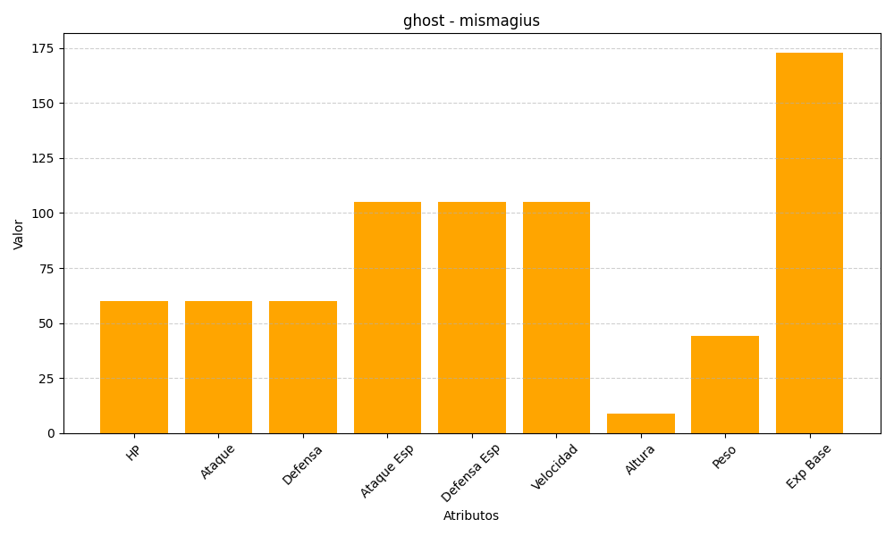
ID | Nombre | Tipo | HP | Ataque | Defensa | Ataque Especial | Defensa Especial | Velocidad | Altura | Peso | Experiencia Base
429 | mismagius | ghost | 60 | 60 | 60 | 105 | 105 | 105 | 9 | 44 | 173

